Sheet1
FORM PENGAJUAN GKP MAKLON MPP TAHUN 2026

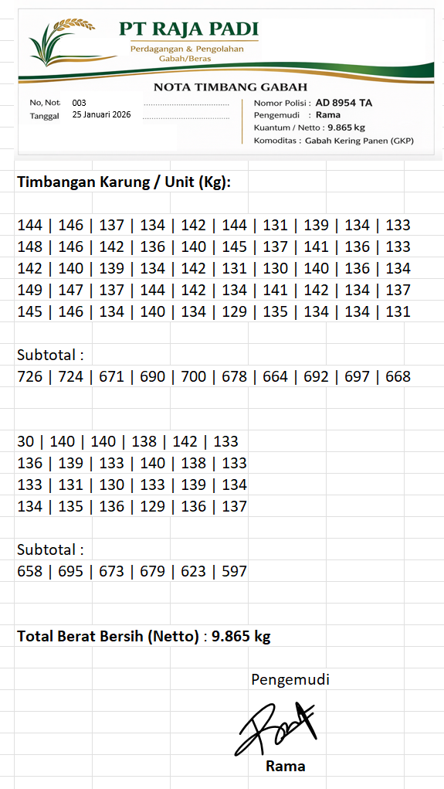
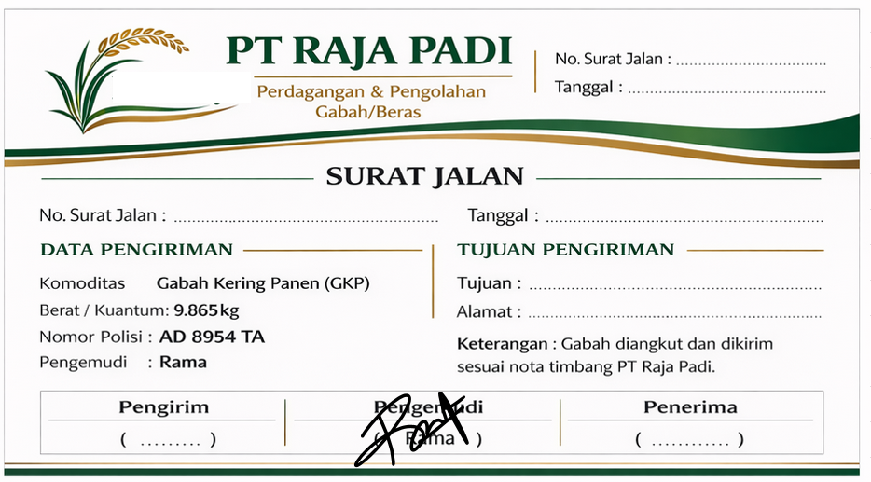
No | Tempat Maklon GKP | Nopol Angkutan | Pengemudi | Kuantum (Kg) | Total Kuantum GKP (Kg)
 |  |  |  |  |  | CONTOH LAMPIRAN 3 (NOTA TIMBANG) | CONTOH LAMPIRAN 4 (SURAT JALAN) | CONTOH LAMPIRAN 5 (FOTO KEGIATAN)
 | Contoh
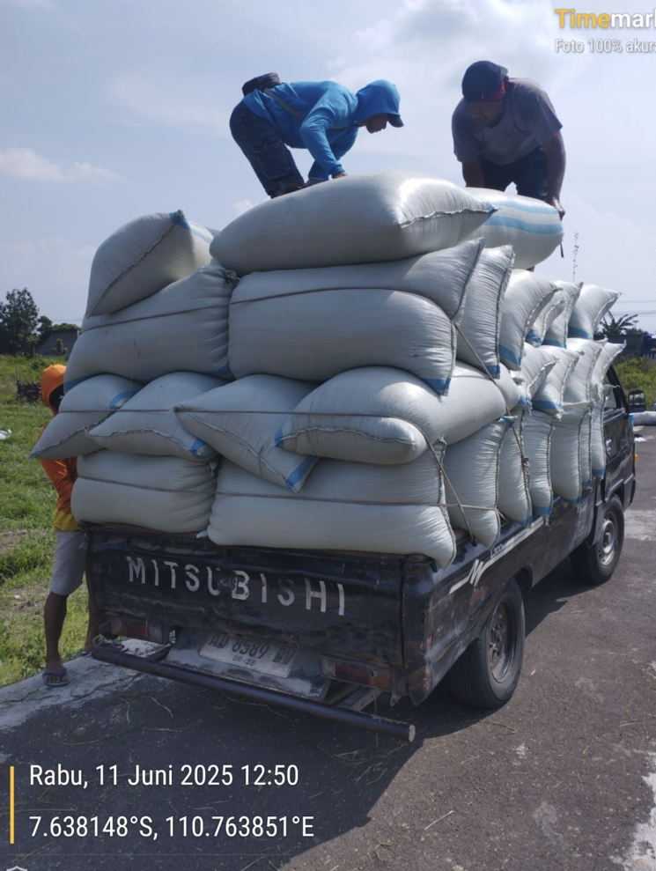
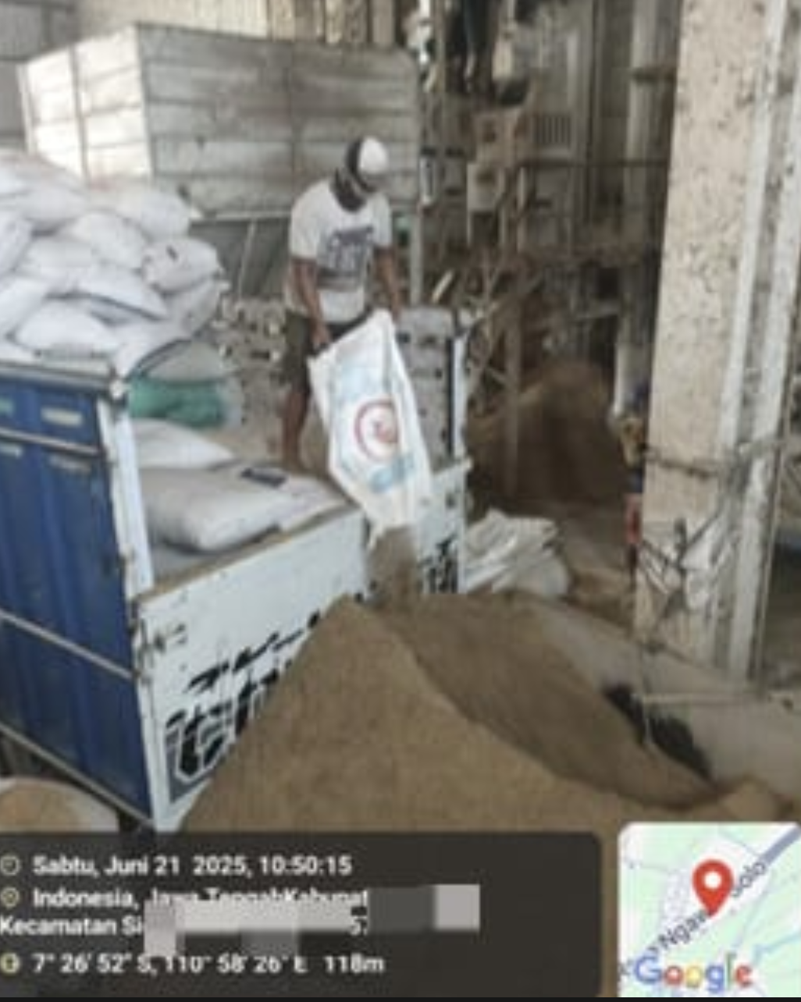
1 | PT Raja Padi | AD 8954 TA | Rama | 9,865 | 33,707
2 | PT Raja Padi | AD 7654 GA | Yono | 7,423
3 | PT Raja Padi | AD 9953 SA | Tomo | 8,765
4 | PT Raja Padi | G 4 BAH | Riyono | 7,654

Catatan
1 | Pengajuan Makloon sesuai dengan kepemilikan infrastruktur (Dryer - RMU)
2 | Jaminan makloon dan TTD perjanjian dibayarkan sebelum pengajuan PO
3 | Nota Timbang berdasarkan kuantum dikirimkan asli ke Kantor Cabang atau kirim PDF
4 | Surat Jalan per angkutan dikirimkan asli ke Kantor Cabang atau kirim PDF
5 | Foto kegiatan GKP di sawah dan Penggilingan dikirimkan asli ke Kantor Cabang atau kirim PDF

